bài 1
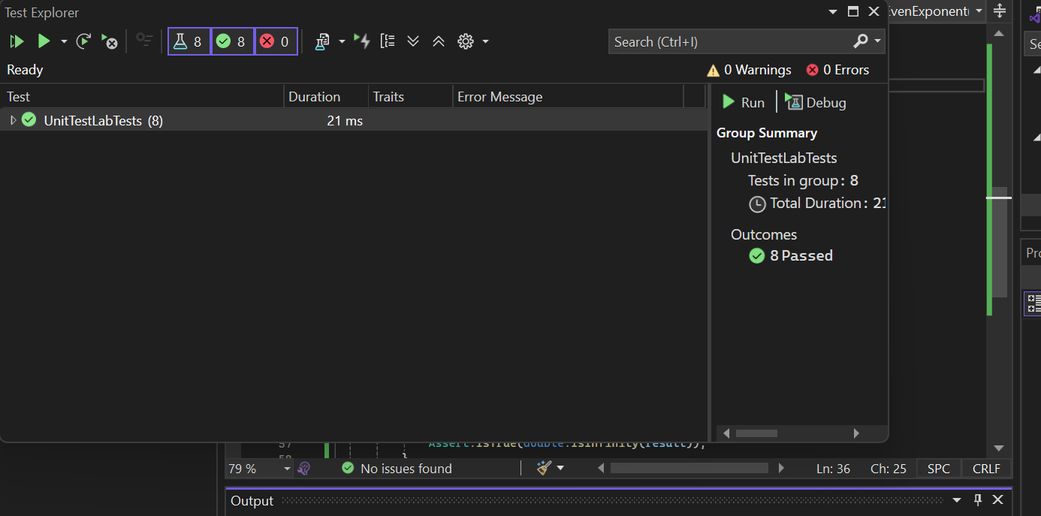
Test Case ID | Mô tả | Giá trị x | Giá trị n | Kết quả mong đợi | Kết quả thực tế | Trạng thái | Ghi chú
TC01 | Kiểm tra n = 0 | 5 | 0 | 1 | 1 | Pass | Trường hợp cơ bản
TC02 | Kiểm tra 0^0 | 0 | 0 | 1 | 1 | Pass | Theo cài đặt
TC03 | Số mũ dương | 2 | 1 | 2 | 2 | Pass | n > 0
TC04 | Số mũ dương lớn hơn | 2 | 3 | 8 | 8 | Pass | n > 0
TC05 | Cơ số âm, mũ chẵn | -2 | 2 | 4 | 4 | Pass
TC06 | Cơ số âm, mũ lẻ | -2 | 3 | -8 | -8 | Pass
TC07 | Số mũ âm | 2 | -3 | 0.125 | 0.125 | Pass
TC08 | Cơ số 0, mũ âm | 0 | -1 | Infinity | Infinity | Pass | Chia cho 0

bai2
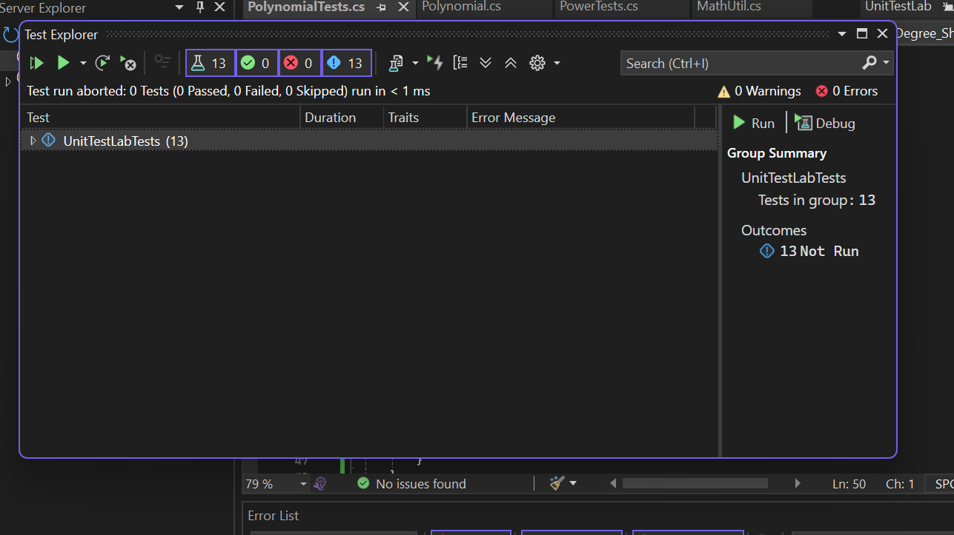
Nội dung | Mô tả
Tên lớp | Polynomial
Phương thức kiểm thử | Cal(double x)
Mục tiêu kiểm thử | Kiểm tra tính đúng giá trị đa thức và xử lý ngoại lệ
Kỹ thuật kiểm thử | Phân vùng tương đương, giá trị biên
Công cụ | Visual Studio, MSTest
Kết quả | 5/5 test case Passed

Test Case ID | Mô tả | Bậc đa thức (n) | Danh sách hệ số a | Giá trị x | Kết quả mong đợi | Kết quả thực tế | Trạng thái | Ghi chú
TC01 | Đa thức hợp lệ, x = 1 | 2 | [1, 2, 3] | 1 | 6 | 6 | Pass | P(x)=1+2x+3x^2
TC02 | Đa thức hợp lệ, x = 2 | 2 | [1, 2, 3] | 2 | 17 | 17 | Pass
TC03 | Đa thức hợp lệ, x = 0 | 2 | [1, 2, 3] | 0 | 1 | 1 | Pass
TC04 | Thiếu hệ số | 2 | [1, 2] | 1 | ArgumentException | ArgumentException | Pass | Invalid Data
TC05 | Bậc đa thức âm | -1 | [1] | 1 | ArgumentException | ArgumentException | Pass | Invalid Data

